sheet1
编号 | 日期 | 问题 | 问题截图 | 解决方案 | 解决方案截图 | 备注
1 | 2017-06-20 | 无法修改云地址 |  | 提供融云sdk源码
2 | 2017-06-21 | 部门数据出错 |  | 数据库id初始化： t_member从10001(或更大)开始 t_branch从101(或更大)开始 调整代码com.organ.action.adm->BranchAction.java->del()里的id判断 | 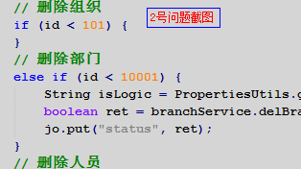
3 | 2017-06-21 | 头像找不到 |  | 应用写死主机地址
4 | 2017-06-21 | 打包出现错误 | 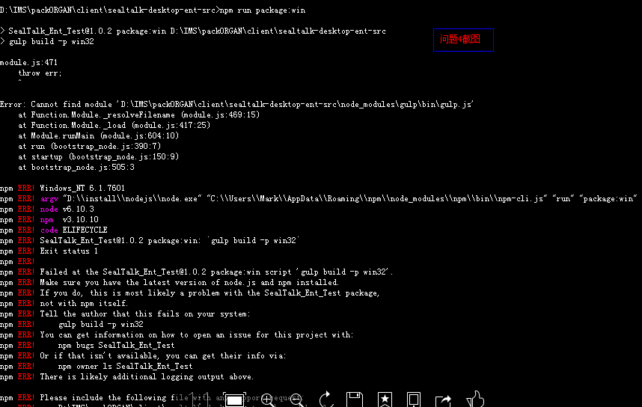 | 1、严格按照文档说明。 2、检查node版本、electron版本、是否有安装gulp 3、系统不一样，可能会造成一些问题，故执行操作： 删除sealtalk-desktop-ent-src\node_modules里非RongIMLib目录的所有文件，并执行npm install命令重新安装相关模块。

